Solicitud gráfica
 | Área: | Ciencias Naturales |  |  | Fecha:
 | Grado: | 6 |  |  | 2015-09-07
 | Título del tema: | La célula, unidad estructural y funcional |  |  | ¿Cuaderno de estudio o recurso? | Recurso
 | Editor: | Diego Molina |  |  | Motor del recurso | F7B

 | Código guión o recurso: | CN_06_02_REC90 | ← Para determinar este código, visite la hoja de Ayuda
 |  |  |  |  | ESPECIFICACIÓN DE ARCHIVOS A ENTREGAR
Núm. | Archivo Shutterstock o ruta en web | Imagen para: | Tipo | Ubicación de la imagen en el recurso F7B | Nombre imagen SMALL | Tamaño imagen SMALL | Nombre imagen ZOOM | Tamaño imagen ZOOM | Descripción | Observaciones
IMG01 | 124122394 | Recurso F7B | Fotografía | Inicio (cuadrado) | CN_06_02_REC90_IMG01.jpg | 350 x 350 px |  |  | Oso panda
IMG02 | 241329121 | Recurso F7B | Fotografía | Inicio (cuadrado) | CN_06_02_REC90_IMG02.jpg | 350 x 350 px |  |  | Flores
IMG03 | 112722556 | Recurso F7B | Fotografía | Inicio (cuadrado) | CN_06_02_REC90_IMG03.jpg | 350 x 350 px |  |  | Microfotografía de la célula
IMG04 | 227738719 | Recurso F7B | Fotografía | Inicio (cuadrado) | CN_06_02_REC90_IMG04.jpg | 350 x 350 px |  |  | Fibras musculares
IMG05 | 259574621 | Recurso F7B | Fotografía | Inicio (cuadrado) | CN_06_02_REC90_IMG05.jpg | 350 x 350 px |  |  | Células
IMG06 | 205079926 | Recurso F7B | Fotografía | Inicio (cuadrado) | CN_06_02_REC90_IMG06.jpg | 350 x 350 px |  |  | Corte transversal de un tronco de árbol
IMG07 | 213232894 | Recurso F7B | Ilustración | Contenido | CN_06_02_REC90_IMG07n.jpg | 320 x 480 px | CN_06_02_REC90_IMG07a.jpg | 800 x 458 px | Célula animal | 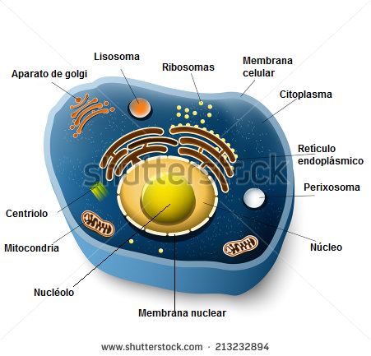 Eliminar título y cambiar nombres al español
IMG08 | 138353105 | Recurso F7B | Ilustración | Contenido | CN_06_02_REC90_IMG08n.jpg | 320 x 480 px | CN_06_02_REC90_IMG08a.jpg | 800 x 458 px | Células, tejidos y órganos del ser humano | 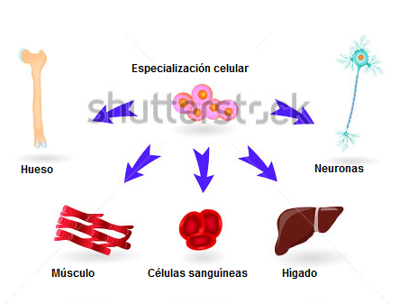 Eliminar título, cambiar nombres al español y recortar parte de la imagen
IMG09 | 215729296 | Recurso F7B | Ilustración | Contenido | CN_06_02_REC90_IMG09n.jpg | 320 x 480 px | CN_06_02_REC90_IMG09a.jpg | 800 x 458 px | Célula vegetal | 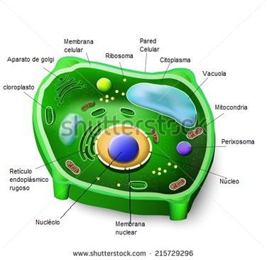 Eliminar título y cambiar nombres al español
IMG10 | 131953850 | Recurso F7B | Ilustración | Contenido | CN_06_02_REC90_IMG10n.jpg | 320 x 480 px | CN_06_02_REC90_IMG10a.jpg | 800 x 458 px | Estrucutra interna de la hoja | 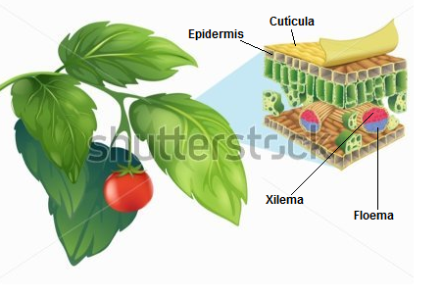 Editar incluyendo nombres

